Οδηγίες
ΠΡΟΣΟΧΗ:
Για την σωστή εισαγωγή και διαχείριση των αρχείων Excel θα πρέπει να τηρηθούν οι παρακάτω οδηγίες

Κατεβάστε το σωστό αρχείο στον Η/Υ σας : είναι άλλο για εποχικό προσωπικό (ΣΟΧ) ή για μίσθωση έργου (ΣΜΕ) και αντίστοιχα άλλο για κάθε κατηγορία ΠΕ, ΤΕ, ΔΕ ή ΥΕ
Εισαγάγετε τα στοιχεία του υποψήφιου, με ιδιαίτερη προσοχή στις στήλες με τα μπλε γράμματα
ΠΡΟΣΟΧΗ: Να μην πατάτε το space bar και να μην εισάγετε χαρακτήρες σε κελιά με αριθμητικά δεδομένα
Επίσης, η πρώτη στήλη ΑΜ είναι υποχρεωτικό να συμπληρωθεί, έστω και με μία τυπικη σειριακή αρίθμηση
ΚΩΛΥΜΑ 8ΜΗΝΗΣ ΑΠΑΣΧΟΛΗΣΗΣ, ΚΩΛΥΜΑ Π.Δ. 164/2004 άρθρο 5 , ΒΑΘΜΟΣ ΕΝΤΟΠΙΟΤΗΤΑΣ: επιλογή από λίστα "Ναι " ή "Οχι"
ΚΥΡΙΑ ΠΡΟΣΟΝΤΑ(1) / ΣΕΙΡΑ ΕΠΙΚΟΥΡΙΑΣ : επιλογή από λίστα "1" ή "Α" ή "Β" ή "Γ" ή "Δ" ή "Ε"
ΧΡΟΝΟΣ ΑΝΕΡΓΙΑΣ(σε μήνες): μόνο αριθμητικά δεδομένα
ΠΟΛΥΤΕΚΝΟΣ (αριθμ. τέκνων): μόνο αριθμητικά δεδομένα
ΤΕΚΝΟ ΠΟΛΥΤΕΚΝΗΣ ΟΙΚΟΓΕΝΕΙΑΣ (αριθμ. τέκνων): μόνο αριθμητικά δεδομένα
ΤΡΙΤΕΚΝΟΣ ή ΤΕΚΝΟ ΤΡΙΤΕΚΝΗΣ ΟΙΚΟΓΕΝΕΙΑΣ (αριθμ. τέκνων): μόνο ο άριθμός 3
ΑΝΗΛΙΚΑ ΤΕΚΝΑ (αριθμ. ανήλικων τέκνων): μόνο αριθμητικά δεδομένα
ΓΟΝΕΑΣ ΜΟΝΟΓΟΝΕΙΚΗΣ ΟΙΚΟΓΕΝΕΙΑΣ (αριθμ. τέκνων) : μόνο αριθμητικά δεδομένα
ΤΕΚΝΟ ΜΟΝΟΓΟΝΕΙΚΗΣ ΟΙΚΟΓΕΝΕΙΑΣ (αρ. μελών) : μόνο αριθμητικά δεδομένα
ΒΑΘΜΟΣ ΒΑΣΙΚΟΥ ΤΙΤΛΟΥ: μόνο αριθμητικά δεδομένα. Το δεκαδικό μέρος χωρίζεται με κόμμα (,) και όχι με τελεία (.) Προσοχή γράφονται μόνο τα 2 πρώτα δεκαδικά νούμερα του βαθμού.
ΕΜΠΕΙΡΙΑ (σε μήνες): μόνο αριθμητικά δεδομένα
Εκτέλεση Κατάταξης
Ταξινομήστε το αρχείο σας "κάνοντας κλικ" με το ποντίκι του Η/Υ στο σχετικό εικονίδιο, το οποίο φαίνεται επάνω αριστερά.

Εκτύπωση
Εκτυπώστε την κατάταξη "κάνοντας κλικ" με το ποντίκι του Η/Υ στο σχετικό εικονίδιο, το οποίο φαίνεται επάνω δεξιά

* Αν κατά το άνοιγμα του αρχείου εμφανιστεί το παρακάτω μήνυμα:

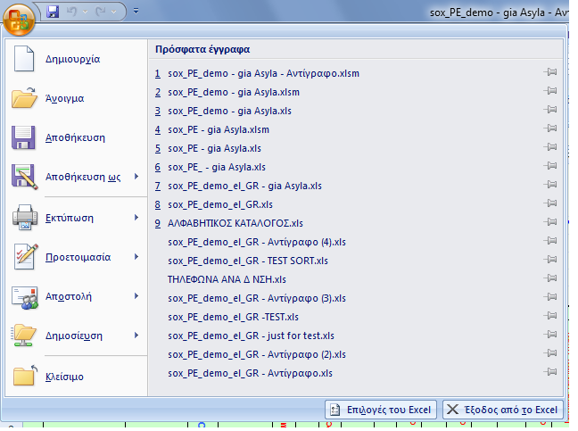
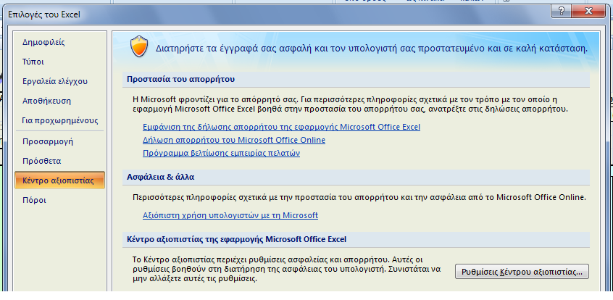
Ακολουθήστε τα βήματα όπως δείχνουν οι παρακάτω εικόνες :
1η | 2η

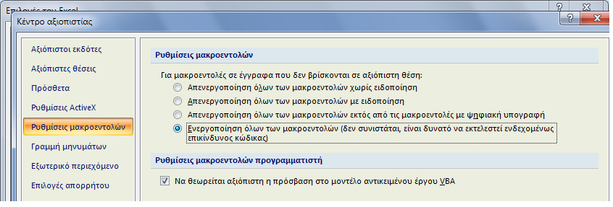 3η
Πατήστε ΟΚ και μετά κλείστε και ξανανοίξτε το αρχείο σας.

Στις περιπτώσεις όπου από την Ανακοίνωση δεν ορίζεται πρόταξη λόγω ΕΝΤΟΠΙΟΤΗΤΑΣ, η στήλη ΕΝΤΟΠΙΟΤΗΤΑ συμπληρώνεται με "Οχι"

Αν θέλετε να διαγράψετε ολοκληρη γραμμή επιλεξτε την και πατήστε Crtl + d

Για να εμφανίζεται ή εκτύπωση σε Α4 δηλώστε τα Δέξια και Αριστερά περιθώρια σε 0,5 όπως δείχνει η παρακάτω εικόνα
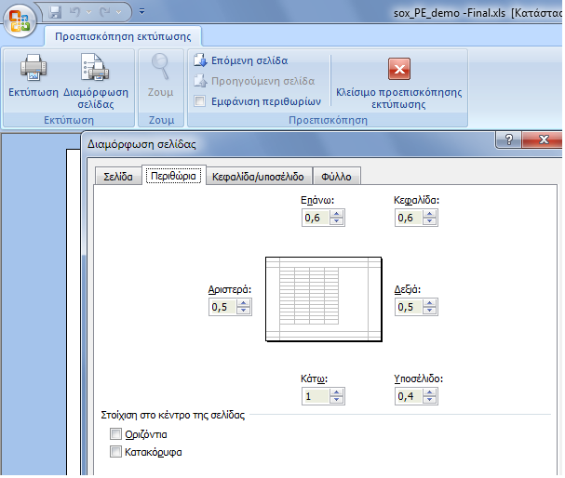

Κατάταξη
Εκτέλεση Κατάταξης
Εκτύπωση
Εκτύπωση
Εκτύπωση
Εκτύπωση
 | Φορέας : Γ.Ν.Α. "Γ. ΓΕΝΝΗΜΑΤΑΣ" |  |  |  |  |  |  |  |  |  |  |  |  |  |  | Ανακοίνωση :
 | Υπηρεσία : |  |  |  |  |  |  |  |  |  |  |  |  |  |  | Υπ' αριθμ. Σ.Ο.Χ. :
 | Έδρα Υπηρεσίας : Αθήνα |  |  |  |  |  |  |  |  |  |  |  |  |  |  | 2/2017
 | Διάρκεια Σύμβασης : Έως 31-12-2018

Α.Μ. | ΕΠΩΝΥΜΟ | ΟΝΟΜΑ | ΟΝΟΜΑ ΠΑΤΡΟΣ | ΑΡΙΘΜ. ΤΑΥΤΟΤ. | ΚΩΛΥΜΑ 8ΜΗΝΗΣ ΑΠΑΣΧΟΛΗΣΗΣ | ΕΝΤΟΠΙΟΤΗΤΑ | ΚΥΡΙΑ ΠΡΟΣΟΝΤΑ(1) / ΣΕΙΡΑ ΕΠΙΚΟΥΡΙΑΣ | ΚΡΙΤΗΡΙΑ |  |  |  |  |  | ΒΑΘΜΟΛΟΓΙΑ |  |  |  |  |  | sort ΚΩΛΥΜΑ 8ΜΗΝΗΣ ΑΠΑΣΧΟΛΗΣΗΣ | sort ΚΥΡΙΟΣ η ΕΠΙΚΟΥΡΙΚΟΣ ΠΙΝΑΚΑΣ | sort ΕΝΤΟΠΙΟΤΗΤΑ | sort ΣΥΝΟΛΟ ΜΟΝΑΔΩΝ | Σειρά Κατάταξης
 |  |  |  |  |  |  |  | ΧΡΟΝΟΣ ΑΝΕΡΓΙΑΣ (σε μήνες) | ΑΝΗΛΙΚΑ ΤΕΚΝΑ (αριθμ. ανήλικων τέκνων) | ΕΜΠΕΙΡΙΑ ΔΗΜΟΣΙΟΥ (σε μήνες) | ΕΜΠΕΙΡΙΑ ΙΔΙΩΤΙΚΟΥ (σε μήνες) | ΑΝΑΠΗΡΙΑ ΥΠΟΨΗΦΙΟΥ (Ποσοστό Αναπηρίας) | ΑΝΑΠΗΡΙΑ ΓΟΝΕΑ, ΤΕΚΝΟΥ (Ποσοστό Αναπηρίας) | ΜΟΝΑΔΕΣ (1) | ΜΟΝΑΔΕΣ (2) | ΜΟΝΑΔΕΣ (4α) | ΜΟΝΑΔΕΣ (4β) | ΜΟΝΑΔΕΣ (5) | ΜΟΝΑΔΕΣ (6)
 |  |  |  |  |  |  |  | (1) | (2) | (4α) | (4β) | (5) | (6)
672 | ΜΑΣΚΙΕΒΙΤΣ | ΕΥΓΕΝΙΑ | ΠΙΟΤΡ | ΑΑ052653 | Οχι | Ναι | 1 |  | 1 | 120 |  |  | 100 | 0 | 30 | 1080 | 0 | 0 | 200 | Οχι | 1 | Ναι | 1,310.00 | 1
481 | ΑΚΡΙΒΟΥ | ΚΑΙΤΗ | ΓΕΩΡΓΙΟΣ | Χ522098 | Οχι | Ναι | 1 |  |  | 92 | 58 |  |  | 0 | 0 | 828 | 406 | 0 | 0 | Οχι | 1 | Ναι | 1,234.00 | 2
161 | ΝΙΚΑΚΗ | ΙΩΑΝΝΑ | ΙΩΑΝΝΗΣ | Σ254198 | Οχι | Ναι | 1 |  |  | 120 |  |  |  | 0 | 0 | 1080 | 0 | 0 | 0 | Οχι | 1 | Ναι | 1,080.00 | 3
173 | ΔΑΜΑΣΚΟΥ | ΒΑΣΙΛΙΚΗ | ΑΧΙΛΛΕΥΣ | Κ276988 | Οχι | Ναι | 1 |  |  | 120 |  |  |  | 0 | 0 | 1080 | 0 | 0 | 0 | Οχι | 1 | Ναι | 1,080.00 | 4
480 | ΜΠΙΤΣΙΟΣ | ΕΥΑΓΓΕΛΟΣ | ΠΑΝΑΓΙΩΤΗΣ | ΑΜ611053 | Οχι | Ναι | 1 |  |  | 120 |  |  |  | 0 | 0 | 1080 | 0 | 0 | 0 | Οχι | 1 | Ναι | 1,080.00 | 5
463 | ΛΙΝΤΖΟΥ | ΕΛΕΝΗ | ΕΥΑΓΓΕΛΟΣ | ΑΕ516793 | Οχι | Ναι | 1 |  |  | 120 |  |  |  | 0 | 0 | 1080 | 0 | 0 | 0 | Οχι | 1 | Ναι | 1,080.00 | 6
291 | ΑΡΧΟΛΕΚΑ | ΙΩΑΝΝΑ | ΜΙΧΑΗΛ | Μ597432 | Οχι | Ναι | 1 |  |  | 120 |  |  |  | 0 | 0 | 1080 | 0 | 0 | 0 | Οχι | 1 | Ναι | 1,080.00 | 7
410 | ΝΤΕΡΟΥ | ΑΙΚΑΤΕΡΙΝΗ | ΙΩΑΝΝΗΣ | Ξ969968 | Οχι | Ναι | 1 |  |  | 120 |  |  |  | 0 | 0 | 1080 | 0 | 0 | 0 | Οχι | 1 | Ναι | 1,080.00 | 8
484 | ΠΑΠΑΣΤΑΘΟΠΟΥΛΟΥ | ΑΦΡΟΔΙΤΗ | ΝΙΚΟΛΑΟΣ | Ν454521 | Οχι | Ναι | 1 |  |  | 116 |  |  |  | 0 | 0 | 1044 | 0 | 0 | 0 | Οχι | 1 | Ναι | 1,044.00 | 9
292 | ΚΑΡΑΝΑΣΙΟΣ | ΔΗΜΗΤΡΙΟΣ | ΗΛΙΑΣ | Π697293 | Οχι | Ναι | 1 |  |  | 103 |  |  |  | 0 | 0 | 927 | 0 | 0 | 0 | Οχι | 1 | Ναι | 927.00 | 10
332 | ΠΑΝΑΓΙΩΤΟΠΟΥΛΟΥ | ΔΙΑΜΑΝΤΩ | ΓΕΩΡΓΙΟΣ | Χ068274 | Οχι | Ναι | 1 |  |  | 101 |  |  |  | 0 | 0 | 909 | 0 | 0 | 0 | Οχι | 1 | Ναι | 909.00 | 11
392 | ΤΖΑΝΑΚΟΠΟΥΛΟΥ | ΜΑΡΙΑ | ΣΠΥΡΙΔΩΝ | ΑΗ051201 | Οχι | Ναι | 1 |  |  | 101 |  |  |  | 0 | 0 | 909 | 0 | 0 | 0 | Οχι | 1 | Ναι | 909.00 | 12
353 | ΑΔΑΜΙΔΟΥ | ΣΟΥΣΑΝΑ | ΝΙΚΟΛΑΟΣ | ΑΕ028979 | Οχι | Ναι | 1 |  | 1 | 94 |  |  |  | 0 | 30 | 846 | 0 | 0 | 0 | Οχι | 1 | Ναι | 876.00 | 13
459 | ΤΣΑΛΟΥΚΙΔΟΥ | ΟΥΡΑΝΙΑ | ΙΩΑΝΝΗΣ | ΑΗ635294 | Οχι | Ναι | 1 |  |  | 92 |  |  |  | 0 | 0 | 828 | 0 | 0 | 0 | Οχι | 1 | Ναι | 828.00 | 14
348 | ΠΑΠΑΓΚΙΚΑ | ΕΛΕΝΗ | ΓΕΩΡΓΙΟΣ | Σ685075 | Οχι | Ναι | 1 |  |  | 85 |  |  |  | 0 | 0 | 765 | 0 | 0 | 0 | Οχι | 1 | Ναι | 765.00 | 15
189 | ΚΥΤΙΑΝΗ | ΠΑΡΑΣΚΕΥΗ | ΚΩΝΣΤΑΝΤΙΝΟΣ | Π565005 | Οχι | Ναι | 1 | 4 |  | 54 | 6 |  |  | 200 | 0 | 486 | 42 | 0 | 0 | Οχι | 1 | Ναι | 728.00 | 16
389 | ΚΟΣΜΑ | ΙΩΑΝΝΑ | ΚΩΝΣΤΑΝΤΙΝΟΣ | Π393915 | Οχι | Ναι | 1 |  |  | 80 |  |  |  | 0 | 0 | 720 | 0 | 0 | 0 | Οχι | 1 | Ναι | 720.00 | 17
475 | ΝΙΚΗΤΟΠΟΥΛΟΥ | ΒΑΣΙΛΙΚΗ | ΔΗΜΗΤΡΙΟΣ | ΑΗ605759 | Οχι | Ναι | 1 |  |  | 79 |  |  |  | 0 | 0 | 711 | 0 | 0 | 0 | Οχι | 1 | Ναι | 711.00 | 18
356 | SADIK | MIGEN | ALEKO | BJ2746443 | Οχι | Ναι | 1 |  |  | 75 |  |  |  | 0 | 0 | 675 | 0 | 0 | 0 | Οχι | 1 | Ναι | 675.00 | 19
505 | ΚΟΥΤΡΟΥΜΑΝΟΥ | ΕΙΡΗΝΗ | ΓΕΩΡΓΙΟΣ | Μ015981 | Οχι | Ναι | 1 |  |  | 72 |  |  |  | 0 | 0 | 648 | 0 | 0 | 0 | Οχι | 1 | Ναι | 648.00 | 20
294 | ΤΑΜΠΟΥΡΕΑ | ΕΛΕΝΗ | ΛΕΩΝΙΔΑΣ | ΑΚ686799 | Οχι | Ναι | 1 |  |  | 71 |  |  |  | 0 | 0 | 639 | 0 | 0 | 0 | Οχι | 1 | Ναι | 639.00 | 21
618 | ΛΑΖΑΡΟΥ | ΣΤΑΥΡΟΥΛΑ | ΚΩΝΣΤΑΝΤΙΝΟΣ | ΑΚ230377 | Οχι | Ναι | 1 |  |  | 71 |  |  |  | 0 | 0 | 639 | 0 | 0 | 0 | Οχι | 1 | Ναι | 639.00 | 22
359 | ΓΙΑΝΝΟΠΟΥΛΟΥ | ΣΤΑΥΡΟΥΛΑ | ΔΗΜΗΤΡΙΟΣ | ΑΙ011114 | Οχι | Ναι | 1 |  |  | 71 |  |  |  | 0 | 0 | 639 | 0 | 0 | 0 | Οχι | 1 | Ναι | 639.00 | 23
486 | ΑΘΑΝΑΣΟΠΟΥΛΟΥ | ΔΗΜΗΤΡΑ | ΚΩΝΣΤΑΝΤΙΝΟΣ | Ξ149227 | Οχι | Ναι | 1 |  |  | 67 |  |  |  | 0 | 0 | 603 | 0 | 0 | 0 | Οχι | 1 | Ναι | 603.00 | 24
354 | ΧΙΝΟΥ | ΦΩΤΕΙΝΗ | ΝΙΚΟΛΑΟΣ | ΑΚ712472 | Οχι | Ναι | 1 |  |  | 67 |  |  |  | 0 | 0 | 603 | 0 | 0 | 0 | Οχι | 1 | Ναι | 603.00 | 25
490 | ΜΠΟΖΟΥΡΗ | ΑΣΗΜΟΥΛΑ | ΧΑΡΑΛΑΜΠΟΣ | ΑΕ602015 | Οχι | Ναι | 1 |  |  | 65 |  |  |  | 0 | 0 | 585 | 0 | 0 | 0 | Οχι | 1 | Ναι | 585.00 | 26
632 | ΦΛΟΚΑ | ΒΑΣΙΛΙΚΗ | ΙΩΑΝΝΗΣ | Π983908 | Οχι | Ναι | 1 |  |  | 63 |  |  |  | 0 | 0 | 567 | 0 | 0 | 0 | Οχι | 1 | Ναι | 567.00 | 27
360 | ΡΕΜΜΑ | ΔΗΜΗΤΡΑ | ΝΙΚΟΛΑΟΣ | Τ019143 | Οχι | Ναι | 1 |  |  | 63 |  |  |  | 0 | 0 | 567 | 0 | 0 | 0 | Οχι | 1 | Ναι | 567.00 | 28
680 | ΚΟΜΙΩΤΗ | ΘΑΛΕΙΑ | ΧΡΗΣΤΟΣ | Π670537 | Οχι | Ναι | 1 |  |  | 62 |  |  |  | 0 | 0 | 558 | 0 | 0 | 0 | Οχι | 1 | Ναι | 558.00 | 29
342 | ΠΑΠΑΝΤΩΝΗ | ΔΗΜΗΤΡΟΥΛΑ | ΓΕΩΡΓΙΟΣ | ΑΜ563030 | Οχι | Ναι | 1 |  |  | 57 |  |  |  | 0 | 0 | 513 | 0 | 0 | 0 | Οχι | 1 | Ναι | 513.00 | 30
489 | ΛΑΘΟΥΡΑΚΗ | ΝΙΚΗ | ΓΕΩΡΓΙΟΣ | Ρ574706 | Οχι | Ναι | 1 |  | 2 | 50 |  |  |  | 0 | 60 | 450 | 0 | 0 | 0 | Οχι | 1 | Ναι | 510.00 | 31
418 | ΒΟΥΛΤΣΟΣ | ΣΤΥΛΙΑΝΟΣ | ΝΙΚΟΛΑΟΣ | ΑΙ576912 | Οχι | Ναι | 1 |  |  | 56 |  |  |  | 0 | 0 | 504 | 0 | 0 | 0 | Οχι | 1 | Ναι | 504.00 | 32
358 | ΛΟΥΝΤΖΗ | ΜΑΡΙΑ | ΧΡΗΣΤΟΣ | ΑΒ600583 | Οχι | Ναι | 1 |  |  | 55 |  |  |  | 0 | 0 | 495 | 0 | 0 | 0 | Οχι | 1 | Ναι | 495.00 | 33
398 | ΚΟΥΜΠΟΥΝΗ | ΓΕΩΡΓΙΑ | ΑΝΑΣΤΑΣΙΟΣ | ΑΗ567892 | Οχι | Ναι | 1 |  |  | 52 |  |  |  | 0 | 0 | 468 | 0 | 0 | 0 | Οχι | 1 | Ναι | 468.00 | 34
663 | ΜΥΛΩΝΑ | ΑΛΕΞΑΝΔΡΑ | ΑΝΑΣΤΑΣΙΟΣ | ΑΖ597118 | Οχι | Ναι | 1 |  |  | 51 |  |  |  | 0 | 0 | 459 | 0 | 0 | 0 | Οχι | 1 | Ναι | 459.00 | 35
639 | ΜΑΚΡΥΓΙΑΝΝΗΣ | ΘΕΟΧΑΡΗΣ | ΠΑΥΛΟΣ | ΑΙ016505 | Οχι | Ναι | 1 |  |  | 50 |  |  |  | 0 | 0 | 450 | 0 | 0 | 0 | Οχι | 1 | Ναι | 450.00 | 36
339 | ΠΑΝΑΓΟΠΟΥΛΟΥ | ΜΑΡΙΝΑ | ΓΡΗΓΟΡΙΙ | Β0236445 | Οχι | Ναι | 1 |  |  | 49 |  |  |  | 0 | 0 | 441 | 0 | 0 | 0 | Οχι | 1 | Ναι | 441.00 | 37
747 | ΒΑΣΙΛΕΙΑΔΗ | ΣΠΥΡΙΔΟΥΛΑ | ΕΥΑΓΓΕΛΟΣ | Τ032150 | Οχι | Ναι | 1 | 4 | 2 |  |  |  | 90 | 200 | 60 | 0 | 0 | 0 | 180 | Οχι | 1 | Ναι | 440.00 | 38
380 | ΜΑΤΙΣΙΟΥΔΗ | ΠΑΝΑΓΙΩΤΑ | ΚΥΡΙΑΚΟΣ | ΑΜ537935 | Οχι | Ναι | 1 |  | 2 | 35 | 7 |  |  | 0 | 60 | 315 | 49 | 0 | 0 | Οχι | 1 | Ναι | 424.00 | 39
182 | ΜΠΡΑΤΣΗ | ΑΙΚΑΤΕΡΙΝΗ | ΓΕΩΡΓΙΟΣ | ΑΝ069817 | Οχι | Ναι | 1 |  |  | 47 |  |  |  | 0 | 0 | 423 | 0 | 0 | 0 | Οχι | 1 | Ναι | 423.00 | 40
415 | SCHOIBER | ELENA | JOSEF | Ρ7692534 | Οχι | Ναι | 1 |  |  | 47 |  |  |  | 0 | 0 | 423 | 0 | 0 | 0 | Οχι | 1 | Ναι | 423.00 | 41
642 | ΤΖΑΒΕΛΑΣ | ΑΝΔΡΕΑΣ-ΚΩΝΣΤΑΝΤΙΝΟΣ | ΧΡΗΣΤΟΣ | ΑΝ062631 | Οχι | Ναι | 1 |  |  | 46 |  |  |  | 0 | 0 | 414 | 0 | 0 | 0 | Οχι | 1 | Ναι | 414.00 | 42
640 | ΚΑΡΑΓΙΩΡΓΟΣ | ΔΗΜΗΤΡΗΣ | ΒΑΣΙΛΕΙΟΣ | Ν147693 | Οχι | Ναι | 1 |  |  | 44 |  |  |  | 0 | 0 | 396 | 0 | 0 | 0 | Οχι | 1 | Ναι | 396.00 | 43
193 | ΜΙΡΜΙΡΟΓΛΟΥ | ΕΙΡΗΝΗ | ΜΙΧΑΗΛ | Σ730713 | Οχι | Ναι | 1 |  | 1 | 39 |  |  |  | 0 | 30 | 351 | 0 | 0 | 0 | Οχι | 1 | Ναι | 381.00 | 44
...

